Arkusz1
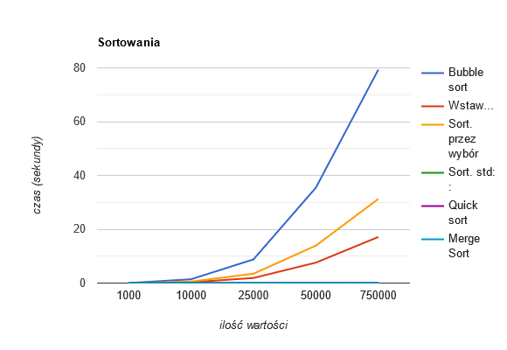
Ilość wartości: | Bubble sort | Wstawieniowe | Sort. przez wybór | Sort. std:: | Quick sort | Merge Sort
1000 | 0.0149457 | 0.0031822 | 0.0056242 | 0.0003163 | 0.0002466 | 0.0002466
10000 | 1.41302 | 0.302658 | 0.558431 | 0.0045851 | 0.0039171 | 0.0032559
25000 | 8.80088 | 1.89159 | 3.46927 | 0.0108919 | 0.0108385 | 0.0093135
50000 | 35.4719 | 7.59904 | 13.9215 | 0.0239237 | 0.0222884 | 0.0194369
75000 | 79.327 | 17.1303 | 31.2815 | 0.0352804 | 0.0330351 | 0.0301483

 | Jak widać na wykresie, bubble sort jest algorytmem, który najdłużej radził sobie z sortowaniem. Zaraz po nim, z również nie najlepszymi wynikami znalazły się sortowania przez wybór oraz przez wstawianie. Przechodzenie przez każdą wartość po kolei nie jest dobrym pomysłem. Najszybsze okazały się być sortowanie z biblioteki std:: oraz sortowania rekurencyjne quick i merge, których na wykresach nawet nie widać, ponieważ z tym, nad czym co bubble sort pracował ponad minutę, one poradziły sobie w mniej niż pół sekundy. Są one porównywalnie szbkie. Dzielą one zbiory na mniejsze wartości i wywołują samych siebie, co wpływa korzystnie na czas oczekiwania. Dla lepszego zobrazowania warto dodać, że Merge Sort (Sortowania przez scalanie) z 10 milionami wartości poradził sobie w 5 sekund, a std:: sort w 4,5 sekndy, gdzie bubble sortowi poukładanie 100tys. wartości zajmuje kilka minut.

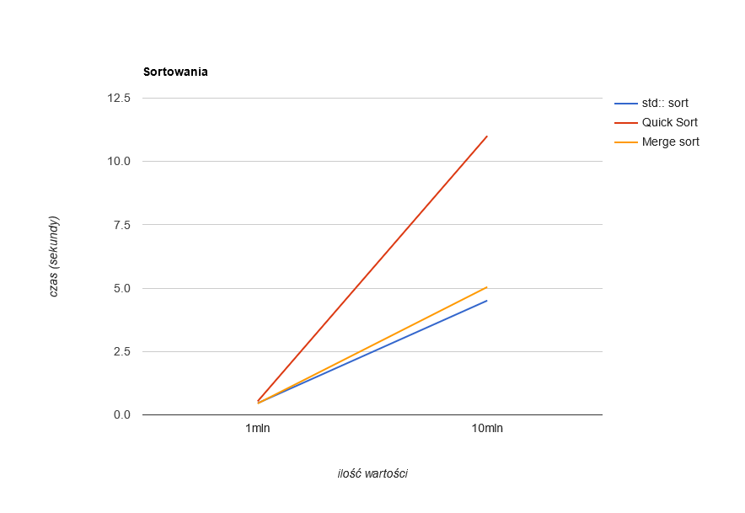
Ilość wartości: | std:: sort | Quick Sort | Merge Sort
1 milion | 0.460777 | 0.535016 | 0.449368
10 milionów | 4.51119 | 11.009 | 5.04612

